⑤成熟期調査
⑤成熟期調査 |  |  | 調査日
 | 組織名 |  | 品種名
 | 成熟期
 | 穂 数 | 倒伏程度
 | （直播は１ｍの合計を１株目に記載） | （％）
1 |  | 無
2 |  | 小
3 |  | 中
4 |  | 大
5 |  | 甚
6 |  | 合計 | 100
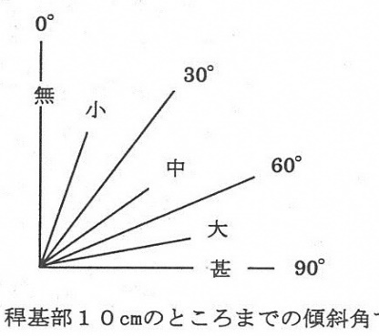
7
8
9
10
11
12 |  | 倒伏程度の指標
合計
平均
㎡当り穂数 本/㎡ ※移植：本/株×植付株数（株/㎡）、直播：本/ｍ×3.3
成熟期 月 日
※抜株 移植：穂数が平均に近い３株、直播：１ｍ間のすべての株 栽培履歴簿も提出しましょう。

